상품제안서
크로커다일 60-14K 무지 곡자 장우산 | 상품코드: F09895

 |  |  |  |  |  |  | 02-412-0044 | www.easy1.co.kr
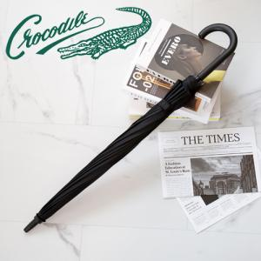 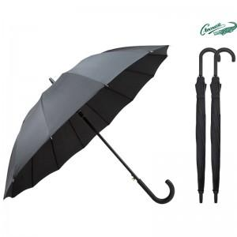

【상세/제작정보】 | 해당제품은 종이케이스 불가합니다.

【인쇄/포장옵션】 | 실크 / OPP(비닐)

【공급단가】 | 수량 | 100~ | 300~ | 500~ | 1,000~ | 3,000~
*VAT별도 | 단가 | 8,500원 | 8,190원 | 7,870원 | 7,560원 | 7,370원

【상품 URL】 | https://easy1.co.kr:443/src/goods_detail.php?gdno=9895

